CASO 1
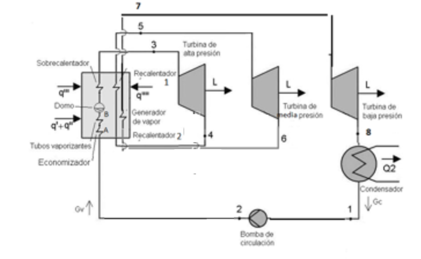
3 TURBINAS - 1 BOMBA - SIN EXTRACTORES

 | COLOCAR POTENCIA REQUERIDA (KW) |  | 60000

 | ENTRADA TURBINA 1 |  |  | SALIDA TURBINA 1 |  | ENTRADA TURBINA 2 |  |  | SALIDA TURBINA 2 |  |  | ENTRADA TURBINA 3 |  | SALIDA TURBINA 3
 | PUNTO 3 |  |  | PUNTO 4 |  | PUNTO 5 |  |  | PUNTO 6 |  |  | PUNTO 7 |  | PUNTO 8
 | Presion 3 (ata) | 90 |  | Caso ideal |  | P5 (ata) | 44 |  | Caso ideal |  |  | P7 (ata) | 100 | Caso ideal
 | Temp 3 (ºC) | 500 |  | P4 (ata) | 20 | T5 (ºC) | 650 |  | P6 (ata) | 3 |  | T7 (ºC) | 650 | P8 (ata) | 0.06
 | h3(kj/kg) | 3755.3895658 |  | S4 (kj/kgK) | 7.0954814094 | h5(kj/kg) | 3787.408336 |  | S6 (kj/kgK) | 7.4525694318 |  | h7(kj/kg) | 3748.3206663 | s8(kj/kgK) | 7.0409178013
 | h3(kcal/kg) | 897.56063856 |  | h4(kj/kg) | 3137.6412149 | h5(kcal/kg) | 905.21331675 |  | h6(kj/kg) | 2927.2642017 |  | h7(kcal/kg) | 895.87112916 | S8' para esa P8 | 0.52087332518
 | s3(kj/kgK) | 7.0954814094 |  | h4(kcal/kg) | 749.9150762 | s3(kj/kgK) | 7.4525694318 |  | h6(kcal/kg) | 699.63370778 |  | s7(kj/kgK) | 7.0409178013 | S8''para esa P8 | 8.3291464555
 |  |  |  | T4 | 350 |  |  |  | T6(ºC) | 230 |  |  |  | X8 | 0.83501747023
 |  |  |  |  |  |  |  |  |  |  |  |  |  | T8 | 36.160259151
 | DESPUES DEL CONDENSADOR |  |  | DESPUES DE BOMBA
 | PUNTO 1 o BOMBA 1 |  |  | PUNTO 2
 | P1(ata) | 0.06 | h1(kj/kg) | P2(ata) | 90 |  |  |  |  |  |  |  |  | h8' para esa P8 | 151.49
 | X1 | 0 |  | W BOMBA (Kcal/Kg) | 2.106323185 |  |  |  |  |  |  |  |  | h8'' para esa P8 | 2566.67
 | h1(kj/kg) | 151.49 |  | h2 (Kcal/kg) | 38.314295906 |  |  |  |  |  |  |  | º
 | h1(kcal/kg) | 36.207972721 |  |  |  |  |  |  |  |  |  |  |  | h8 (kj/kg) | 2168.2058628
 | s1(kj/kgK) | 0.52087332518 |  |  |  |  |  |  |  |  |  |  |  | h8(kcal/kg) | 518.21421044
 | T1 | 36.16

RESULTADOS
Q requerido util (kg/h) = 70803.6715084897 |  |  |  |  |  |  |  |  |  |  | Tu caudal utilizado satisface la demanda

EN BASE AL CAUDAL OBTENIDO, QUE CAUDAL UTILIZARIA |  | 72000

 |  |  |  |  |  |  |  | 61013.785132

Finalmente con ese caudal generarias: 61013.7851323432 Kw

CASO 2
2 TURBINAS - 2 BOMBAS - CON EXTRACTORES EN ALTA O EN BAJA

 | COLOCAR POTENCIA REQUERIDA (KW) |  | 100000 |  |  |  | GENERAR GRAFICO |  | 95000 |  |  | Q parcial req. (kg/h) VER ABAJO = 229780.06525015 |  |  |  | back-end

 | ¿EXTRACTOR EN ALTA O BAJA PRESION? |  | AP

 | ENTRADA TURBINA 1 |  |  | SALIDA TURBINA 1 |  |  | ENTRADA TURBINA 2 |  |  | EXTRACCION TURBINA DE BAJA |  |  | SALIDA TURBINA 2
 | PUNTO 3 |  |  | PUNTO 4 |  |  | PUNTO 5 |  |  |  |  |  | PUNTO 6
 | Presion 3 (ata) | 100 |  | Caso ideal |  |  | P5 (ata) | 40 |  | PUNTO E |  |  | Caso ideal
 | Temp 3 (ºC) | 550 |  | P4 (ata) | 50 |  | T5 (ºC) | 430 |  | Caso Ideal |  |  | P6 (ata) | 0.05
 | h3(kj/kg) | 3501.9399333 |  | S4 (kj/kgK) | 6.7583707744 |  | h5(kj/kg) | 3284.6624896 |  | P5 (ata) | 15 |  | s6(kj/kgK) | 6.8733562926
 | h3(kcal/kg) | 836.98465569 |  | h4(kj/kg) | 3269.37 |  | h5(kcal/kg) | 785.05404298 |  | SE (kj/kgK) | 6.7583707744 |  | S6' para esa P6 | 0.47625378951
 | s3(kj/kgK) | 6.7583707744 |  | h4(kcal/kg) | 781.39803717 |  | s5(kj/kgK) | 6.8733562926 |  | hE(kj/kg) | 3015.9217955 |  | S6''para esa P6 | 8.393914569
 |  |  |  | T4 | 430 |  |  |  |  | hE(kcal/kg) | 720.82340465 |  | X6 | 0.80795359656
 |  |  |  |  |  |  |  |  |  | TE (ºC) | 290 |  | T6 | 32.88

 | DESPUES DEL CONDENSADOR |  |  | DESPUES DE BOMBA 1
 | PUNTO 1 o BOMBA 1 |  |  | PUNTO 2 o BOMBA 1
 | P1(ata) | 0.05 |  | P2(ata) | 90 |  |  |  |  |  |  |  | h6' para esa P6 | 137.77
 | X1 | 0 |  | W BOMBA 1 (Kcal/Kg) | 2.106557377 |  |  |  |  |  |  |  | h6'' para esa P6 | 2560.77
 | h1(kj/kg) | 137.77 |  | h2 (Kcal/kg) | 35.033247406
 | h1(kcal/kg) | 32.926690029 |  | h2 (Kj/kg) | 146.57910715 |  |  |  |  |  |  |  | h6(kj/kg) | 2095.4366715
 | s1(kj/kgK) | 0.47625378951 |  | s1(kj/kgK) | 0.43402884246 |  |  |  |  |  |  |  | h6(kcal/kg) | 500.82193711
 | T1(ºC) | 32.88 |  | T2(ºC) | 30
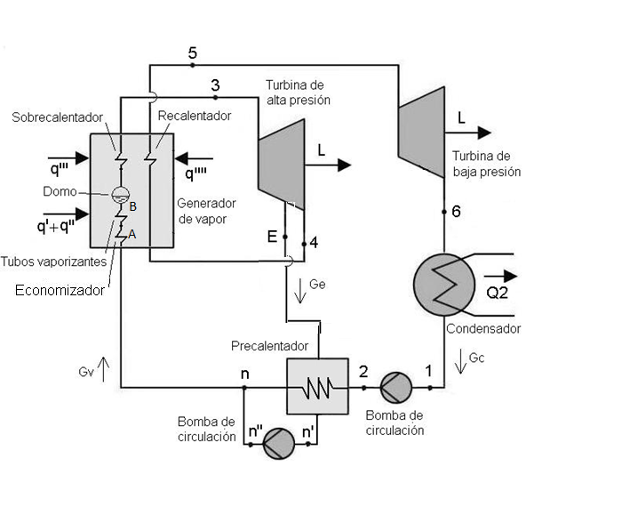
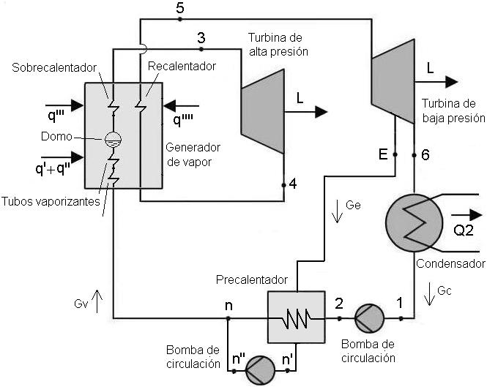
 | N bomba 1

 | DESPUES DEL INTERCAMBIADOR |  |  | DESPUES DE BOMBA 2 |  |  | DESPUES DE INTERCAMBIADOR
 | PUNTO n' o BOMBA 2 |  |  | PUNTO n'' o BOMBA 2 |  |  | PUNTO n
 | Pn'(ata) | 15 |  | Pn''(ata) | 90 |  | Pn(ata) | 100
 | Xn' | 0 |  | W BOMBA 2 (Kcal/Kg) | 1.756440281 |  | hn (kj/kg) | 811.66485671 | ver esto si esta bien
 | hn'(kj/kg) | 844.72 |  | hn'' (Kcal/kg) | 203.64885122 |  | hn (kcal/kg) | 193.99277074
 | hn'(kcal/kg) | 201.89241094 |  | hn'' (Kj/kg) | 852.06679349
 | sn'(kj/kgK) | 2.3146816304 |  | sn''(kj/kgK) | 2.3192011488 |  | Tn(ºC) | 190 | hay que adoptar?
 | Tn'(ºC) | 198.30 |  | Tn''(ºC) | 200

 |  |  |  | h1 | 32.926690029 |  | calculos no visibles
 |  |  |  | hn | 193.99277074
 |  |  |  | h2 | 35.033247406 |  | hn-h2 | 158.95952334 | alfa | hn-h2/hE-hn' | 0.30632112027 | ext en bp | 1termino | 119.81725685 | 1termino | 116.16125105 | ext en ap
 |  |  |  | hE | 720.82340465 |  | hE-hn' | 518.93099371 |  | deltaHAP | 55.586618525 |  | 2termino | 168.41300667 | 2ter | 42.552032316
 |  |  |  | hn' | 201.89241094 |  | h3-h4 | 55.586618525 |  | hEntradaBP-hE | 64.23063833 |  | 3termino | -0.41187021034 | 3ter | 217.58211014
 |  |  |  | h3 | 836.98465569 |  | h5-he | 64.23063833 |  | deltahHBP | 284.23210587 |  | numerador | 286.20580561 | potencia total | 174079.50492
 |  |  |  | h4 | 781.39803717 |  | h5-h6 | 284.23210587 |  | hn''-hn' | 1.756440281 |  | potencia total | 133118.97935 | 4ter | -0.41187021034
 |  |  |  | h5 o hentrBP | 785.05404298 |  | h3-hE | 116.16125105 |  | h2-h1 | 2.106557377 |  | 4termino | -1.6125877048 | 5ter | -1.6125877048
 |  |  |  | h6 o hsalBP | 500.82193711 |  | hE-h6 | 220.00146754 |  | h3-h4 | 55.586618525 |  |  |  | numerador | 374.27093559
 |  |  |  | hn'' | 203.64885122 |  |  |  | alfa 2 | he-hn'/hn-h2 | 3.2645479983
 |  |  |  |  |  |  |  |  | 1+alfa | 1.3063211203
 |  |  |  |  |  |  |  |  | 1+alfa2 | 4.2645479983

 |  | ext en bp |  | "=>" | gc = | 230022.36465 |  |  |  |  |  |  |  | ext en ap | gc = | 175898.60692341780
 |  |  |  |  |  |  |  |  |  |  | gc = | 0.76550856025 | gv |  |  |  |  | gc = | 0.76550856025 | gv
 |  |  |  |  |  |  |  |  |  |  | ge= | 0.23449143975 | gv |  |  |  |  | ge= | 0.23449143975 | gv
 |  |  |  |  | ge = | 70460.708426 |  |  |  |  |  |  |  |  | ge = | 53881.45832673242
 |  |  |  |  | gv (total) | 300483.07307 |  |  |  |  |  |  |  |  | gv (total) | 229780.06525

RESULTADOS
Qv requerido util extraccion en BP (kg/h) = 229780.06525015 |  |  |  |  |  |  |  |  |  |  |  | Tu caudal utilizado satisface la demanda

Qe requerido(kg/h) = 53881.4583267324

Qc requerido(kg/h) = 175898.606923418

EN BASE AL CAUDAL OBTENIDO, QUE CAUDAL Qv UTILIZARIA |  | 400000

 | pot con | nuevo caudal ext ap |  |  | 174079.50492
 | pot con | nuevo caudal ext bp |  |  | 133118.97935
Finalmente con ese caudal generarias: 174079.504923345 Kw

